教育輔導日期預定表
2025年製一部基礎教育輔導日期一覽表
教育時程4週(每週2次，每次2小時)，輔導時程每週二、四各實施2小時，每人每次1小時各實施6次
•課程教育日程表:每週2次，每次2小時共16小時(4週) |  |  |  |  |  |  | 大陸休假 10/1~10/8 | 國慶日 |  |  |  | 光復節連休
日期 |  | 2025-09-19 | 2025-09-23 | 2025-09-26 | 2025-09-30 | 2025-10-03 | 2025-10-07 | 2025-10-10 | 2025-10-14 | 2025-10-17 | 2025-10-21 | 2025-10-24
星期 |  | 6 | 3 | 6 | 3 | 6 | 3 | 6 | 3 | 6 | 3 | 6
地點(視訊會議) |  | 1400~1600 | 1400~1600 | 1400~1600 | 1400~1600 | 1400~1600 | 1400~1600 | 1400~1600 | 1400~1600 | 1400~1600 | 1400~1600 | 1400~1600
地點(視訊會議) |  | 商談室A | 來賓室C | 來賓室C | 來賓室C | 來賓室C |  |  | 來賓室C | 來賓室C | 來賓室C
•課題輔導日程表:每人1小時/次，共6次(6小時/每人，可視情況需求調整或增加) |  |  |  |  |  |  | 請依下列顏色區塊(共6區塊)，於每個區塊分別下拉方式選擇個人名字，填入可以參加輔導的日期及時段(1小時)
日期 |  | 2025-10-28 | 2025-10-30 | 2025-11-04 | 2025-11-06 | 2025-11-11 | 2025-11-13 | 2025-11-18 | 2025-11-20 | 2025-11-25 | 2025-11-27 | 2025-12-02 | 2025-12-04 | 2025-12-09 | 2025-12-11 | 2025-12-16
星期 |  | 3 | 5 | 3 | 5 | 3 | 5 | 3 | 5 | 3 | 5 | 3 | 5 | 3 | 5 | 3
地點(視訊會議) |  | 來賓室C | 來賓室C | 來賓室C | 來賓室C | 來賓室C | 來賓室C | 來賓室C | 來賓室C | 來賓室C | 來賓室C | 來賓室C | 來賓室C | 來賓室C | 來賓室C | 來賓室C
時間 人員 | 1400~1500 | 籃文謙 |  | 李明傑 |  |  | 籃文謙 | 李明傑 |  |  |  |  | 李明傑 |  | 籃文謙
 | 1500~1600 | 陳俊碩 |  |  |  | 陳俊碩 |  |  |  | 陳俊碩 |  |  |  | 陳俊碩
 |  |  |  | 行憲紀念日 |  | 元旦 |  |  |  |  |  |  |  |  |  |  |  |  | 春節假期2/14~2/22(大陸2/16~2/22)
日期 |  | 2025-12-18 | 2025-12-23 | 2025-12-25 | 2025-12-30 | 2026-01-01 | 2026-01-06 | 2026-01-08 | 2026-01-13 | 2026-01-15 | 2026-01-20 | 2026-01-22 | 2026-01-27 | 2026-01-29 | 2026-02-03 | 2026-02-05 | 2026-02-10 | 2026-02-12 | 2026-02-17
星期 |  | 5 | 3 | 5 | 3 | 5 | 3 | 5 | 3 | 5 | 3 | 5 | 3 | 5 | 3 | 5 | 3 | 5 | 3
地點(視訊會議) |  | 來賓室C | 來賓室C |  | 來賓室C |  | 來賓室C | 來賓室C | 來賓室C | 來賓室C | 來賓室C | 來賓室C | 來賓室C | 來賓室C | 來賓室C | 來賓室C | 來賓室C | 來賓室C
時間 人員 | 1400~1500 | 籃文謙 | 李明傑 |  |  |  |  |  |  | 李明傑 |  | 籃文謙 |  | 籃文謙 | 李明傑
 | 1500~1600 |  | 陳俊碩 |  |  |  | 陳俊碩

整體時程共約4.5個月
整體時程共約4.5個月
備用
日期 |  | 2026-02-19 | 2026-02-24 | 2026-02-26 | 2026-03-03 | 2026-03-05 | 2026-03-10 | 2026-03-12
星期 |  | 5 | 3 | 5 | 3 | 5 | 3 | 5
地點(視訊會議) |  | 來賓室C
時間 人員 | 1400~1500 |  | 李明傑
 | 1500~1600

教育輔導日期預定表 (填寫範例)
選填範例

•課題輔導日程表:每人1小時/次，共6次(6小時/每人，可視情況需求調整或增加) |  |  |  |  |  |  |  |  |  |  |  |  |  |  |  |  |  |  |  | 陳冠如
日期 |  | 2025-10-28 | 2025-10-30 | 2025-11-04 | 2025-11-06 | 2025-11-11 | 2025-11-13 | 2025-11-18 | 2025-11-20 | 2025-11-25 | 2025-11-27 | 2025-12-02 | 2025-12-04 | 2025-12-09 | 2025-12-11 | 2025-12-16 |  |  |  | 廖裕發
星期 |  | 3 | 5 | 3 | 5 | 3 | 5 | 3 | 5 | 3 | 5 | 3 | 5 | 3 | 5 | 3 |  |  |  | 余銘偉
地點(視訊會議) |  | 來賓室C | 來賓室C | 來賓室C | 來賓室C | 來賓室C | 來賓室C | 來賓室C | 來賓室C | 來賓室C | 來賓室C | 來賓室C | 來賓室C | 來賓室C | 來賓室C | 來賓室C |  |  |  | 陳俊碩
時間 人員 | 1400~1500 | 鄭智謙 |  |  |  |  |  |  |  |  |  |  |  | 鄭智謙 |  |  |  |  |  | 高玉英
 | 1500~1600 |  |  |  |  |  |  | 鄭智謙 |  |  |  |  |  |  |  |  |  |  |  | 林峰蘭
 |  |  |  | 行憲紀念日 |  | 元旦 |  |  |  |  |  |  |  |  |  |  |  |  | 春節假期2/14~2/22(大陸2/16~2/22)
日期 |  | 2025-12-18 | 2025-12-23 | 2025-12-25 | 2025-12-30 | 2026-01-01 | 2026-01-06 | 2026-01-08 | 2026-01-13 | 2026-01-15 | 2026-01-20 | 2026-01-22 | 2026-01-27 | 2026-01-29 | 2026-02-03 | 2026-02-05 | 2026-02-10 | 2026-02-12 | 2026-02-17
星期 |  | 5 | 3 | 5 | 3 | 5 | 3 | 5 | 3 | 5 | 3 | 5 | 3 | 5 | 3 | 5 | 3 | 5 | 3
地點(視訊會議) |  | 來賓室C | 來賓室C |  | 來賓室C |  | 來賓室C | 來賓室C | 來賓室C | 來賓室C | 來賓室C | 來賓室C | 來賓室C | 來賓室C | 來賓室C | 來賓室C | 來賓室C | 來賓室C
時間 人員 | 1400~1500 |  | 鄭智謙 |  |  |  |  |  |  | 鄭智謙 |  |  |  |  | 鄭智謙
 | 1500~1600

2024課題輔導時間表
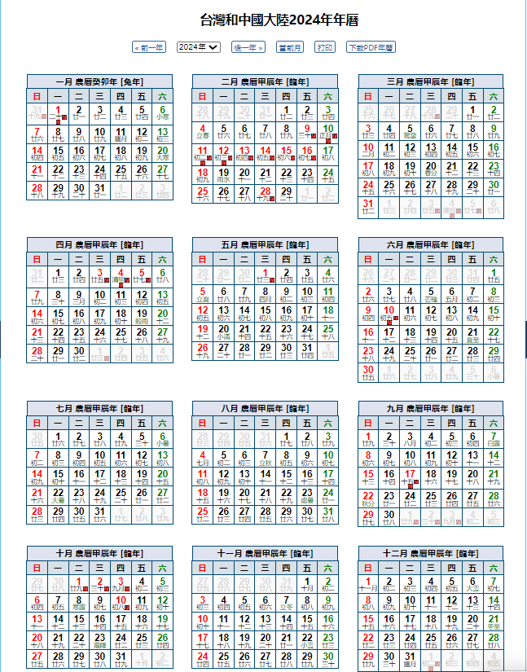
2024年專業技術員課題開發輔導日期一覽表

日期 | 2024-07-18 | 2024-07-23 | 2024-07-29 | 2024-07-31 | 2024-08-01 | 2024-08-02 | 2024-08-06 | 2024-08-08 | 2024-08-13 | 2024-08-15 | 2024-08-20 | 2024-08-22 | 2024-08-27 | 2024-08-29 | 2024-09-03 | 2024-09-05
星期 | 5 | 3 | 2 | 4 | 5 | 6 | 3 | 5 | 3 | 5 | 3 | 5 | 3 | 5 | 3 | 5
時間 | 1400~1600 | 1400~1600 | 1400~1600 | 1600~1700 | 1400~1600 | 1500~1700 | 1400~1600 | 1400~1600 | 1400~1600 | 1400~1600 | 1400~1600 | 1400~1600 | 1400~1600 | 1400~1600 | 1400~1600 | 1400~1600
地點 | 來賓室C | 來賓室C | 來賓室C | 第二予備室 | 來賓室C | 商談室A | 來賓室C | 來賓室C | 來賓室C | 來賓室C | 來賓室C | 來賓室C | 來賓室C | 來賓室C | 來賓室C | 來賓室C
人員 | 李孟寰 | 張錦章 |  | 周沅芷 | 沈郁文 劉修銘 | 闕帝元 | 張育銘 | 張錦章 | 周沅芷 | 闕帝元 | 沈郁文 劉修銘 | 李孟寰 | 張錦章 | 闕帝元 | 周沅芷 | 沈郁文 劉修銘
 | 張智涵 | 張育銘 | 施信志 |  | 張雅君 | 黃炳銓 | 張智涵 | 李孟寰 | 施信志 | 黃炳銓 | 張雅君 | 張智涵 | 張育銘 | 黃炳銓 | 施信志 | 張雅君

 |  |  | 注意時間 |  |  |  |  | 注意時間
日期 | 2024-09-10 | 2024-09-12 | 2024-09-18 | 2024-09-19 | 2024-09-24 | 2024-09-26 | 2024-10-08 | 2024-10-09 | 2024-10-15 | 2024-10-17 | 2024-10-22 | 2024-10-24 | 2024-10-29 | 2024-10-31 | 2024-11-05
星期 | 3 | 5 | 4 | 5 | 3 | 5 | 3 | 4 | 3 | 5 | 3 | 5 | 3 | 5 | 3
時間 | 1400~1600 | 1400~1600 | 1000~1200 | 1400~1600 | 1400~1600 | 1400~1600 | 1400~1600 | 1500~1700 | 1400~1600 | 1400~1600 | 1400~1600 | 1400~1600 | 1400~1600 | 1400~1600 | 1400~1600
地點 | 來賓室C | 來賓室C | 第一會議室 | 來賓室C | 來賓室C | 來賓室C | 來賓室C | 來賓室C | 來賓室C | 來賓室C | 來賓室C | 來賓室C | 來賓室C | 來賓室C | 來賓室C
人員 | 李孟寰 | 張錦章 | 闕帝元 | 周沅芷 | 沈郁文 劉修銘 | 李孟寰 | 張錦章 | 闕帝元 | 周沅芷 | 施信志 | 沈郁文 劉修銘 | 張錦章 | 闕帝元 | 張雅君 | 育銘
 | 張智涵 | 張育銘 | 黃炳銓 | 施信志 | 張雅君 | 張智涵 | 張育銘 | 黃炳銓 | 張育銘 | 張雅君 | 張智涵 | 張育銘 | 黃炳銓 | 施信志 | 張雅君

備用
日期 | 2024-11-07 | 2024-11-12 | 2024-11-14 | 2024-11-13 | 2024-11-19 | 2024-11-20 | 2024-11-21 | 2024-11-26 | 2024-11-28 | 2024-12-03 |  |  | 2024大陸假期
星期 | 5 | 3 | 5 | 4 | 3 | 4 | 5 | 3 | 5 | 3 |  |  | 端午節：6月10日放假，連同週末共3天。
時間 | 1400~1600 | 1400~1600 | 1400~1600 | 1400~1600 | 1400~1600 | 1500~1700 | 1500~1701 | 1400~1600 | 1400~1600 | 1400~1600 |  |  | 中秋節：9月15日至17日放假調休
地點 | 來賓室C | 來賓室C | 第二予備室 | 來賓室C | 來賓室C | 來賓室C | 來賓室C | 來賓室C | 第二予備室 | 來賓室C |  |  | 國慶日：10月1日至7日放假調休，共7天
人員 | 張雅君 1400~1500 | 張智涵 1400~1430 |  | 張育銘 | 張智涵 1400~1500 | 沈郁文 劉修銘 | 黃炳銓的對話 |  | 本社環安系發表
 | 張育銘 1500:1600 | 施信志 1430~1500 | 張雅君 1430~1500 |  | 張育銘 1500:1600 | 張雅君
 |  | 張育銘 1500~1530 | 劉修銘/沈郁文 1500~1530 |  | 黃炳銓的對話安排於課題輔導後
 |  | 可否持續輔導育銘? | 張錦章/闕帝元 1530~1600
 | 課題輔導 | 個人對話 |  | 課題輔導

